Sheet1
MACH 3 (2 кассеты в уп.) | 9 RMB | 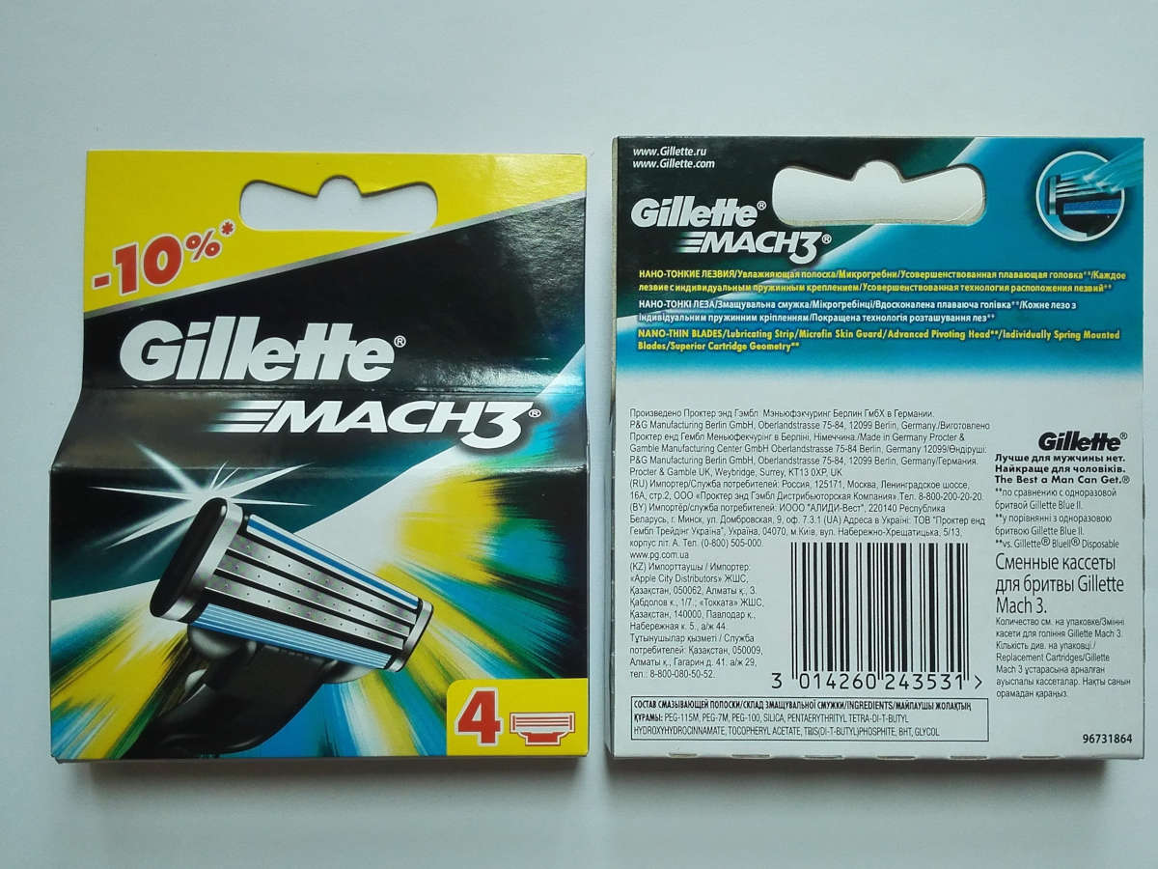 | 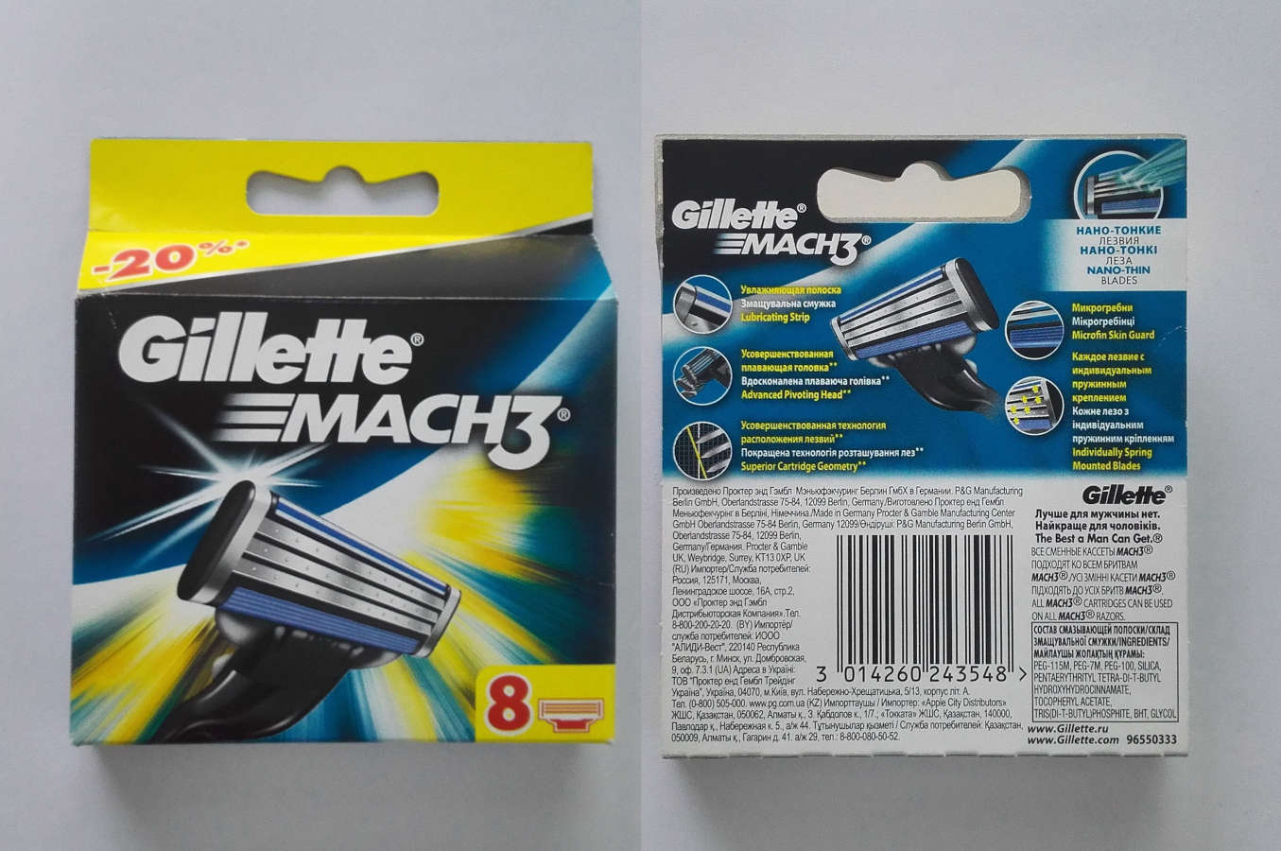
MACH 3 (4 кассеты в уп.) | 14 RMB
MACH 3 (8 кассет в уп.) | 25 RMB

MACH 3 turbo (2 кассеты в уп.) | 9 RMB | 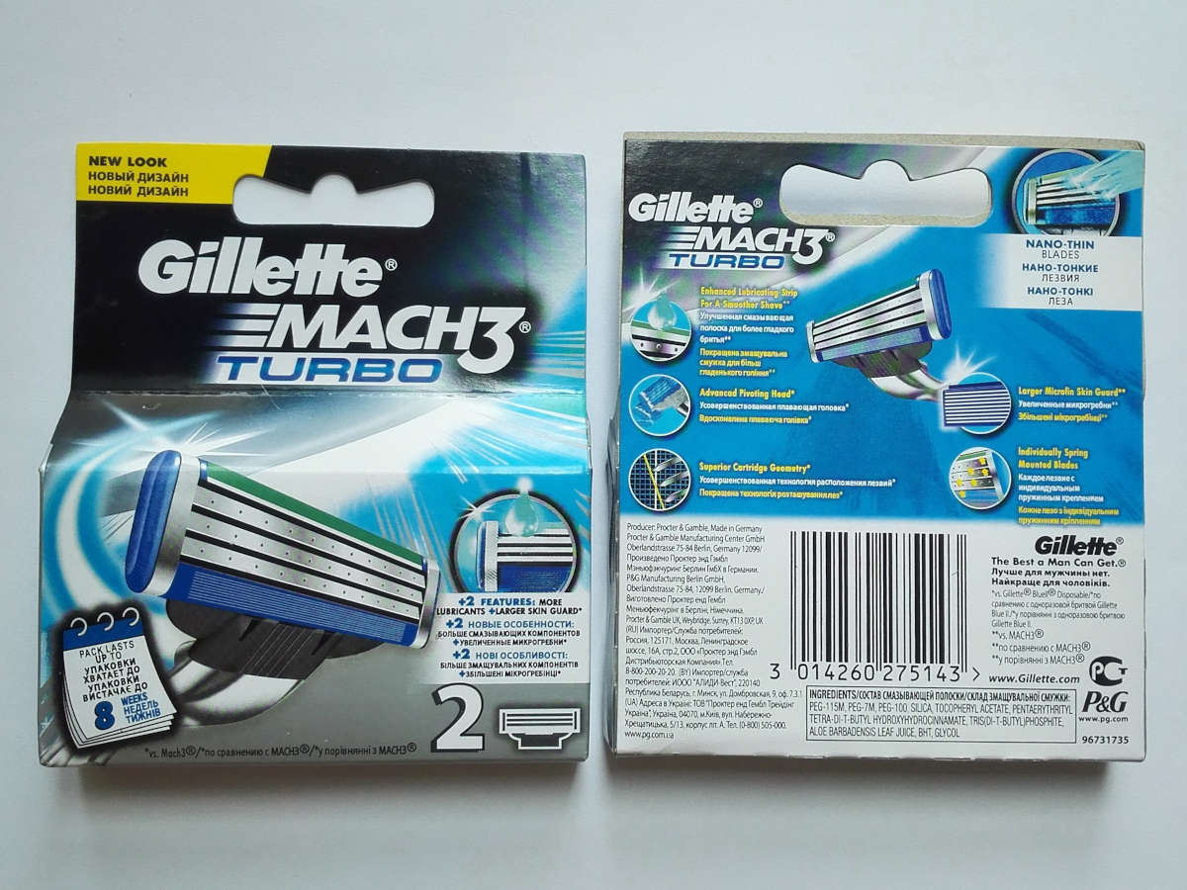 | 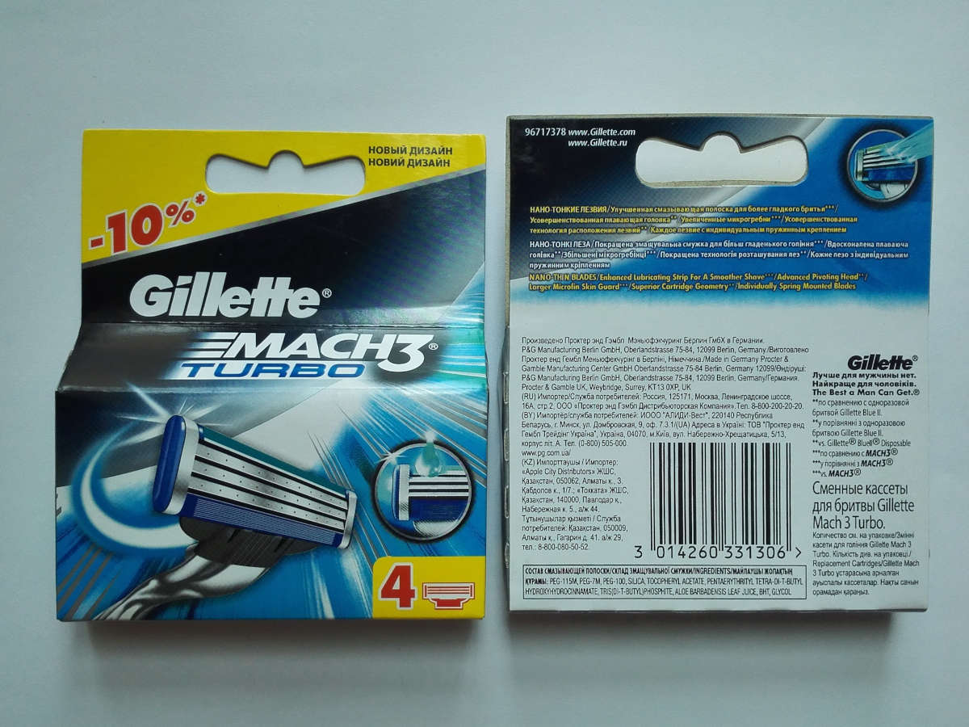 | 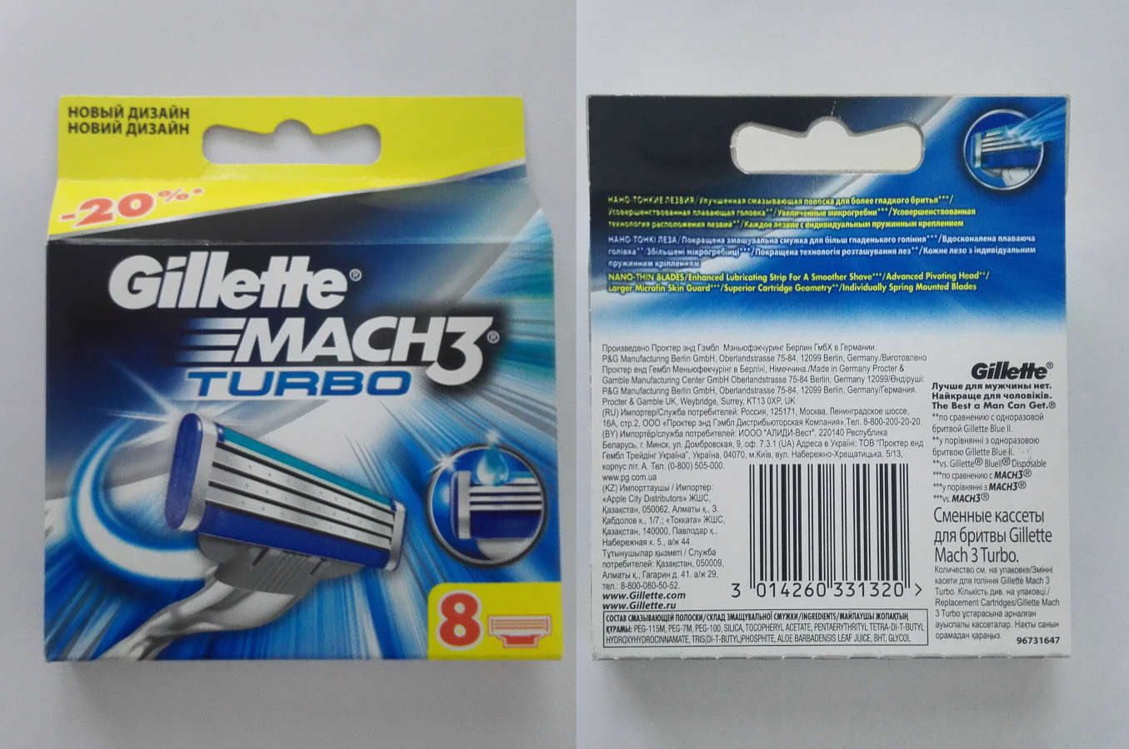
MACH 3 turbo (4 кассеты в уп.) | 14 RMB
MACH 3 turbo (8 кассет в уп.) | 25 RMB

(new — новая упаковка) |  | 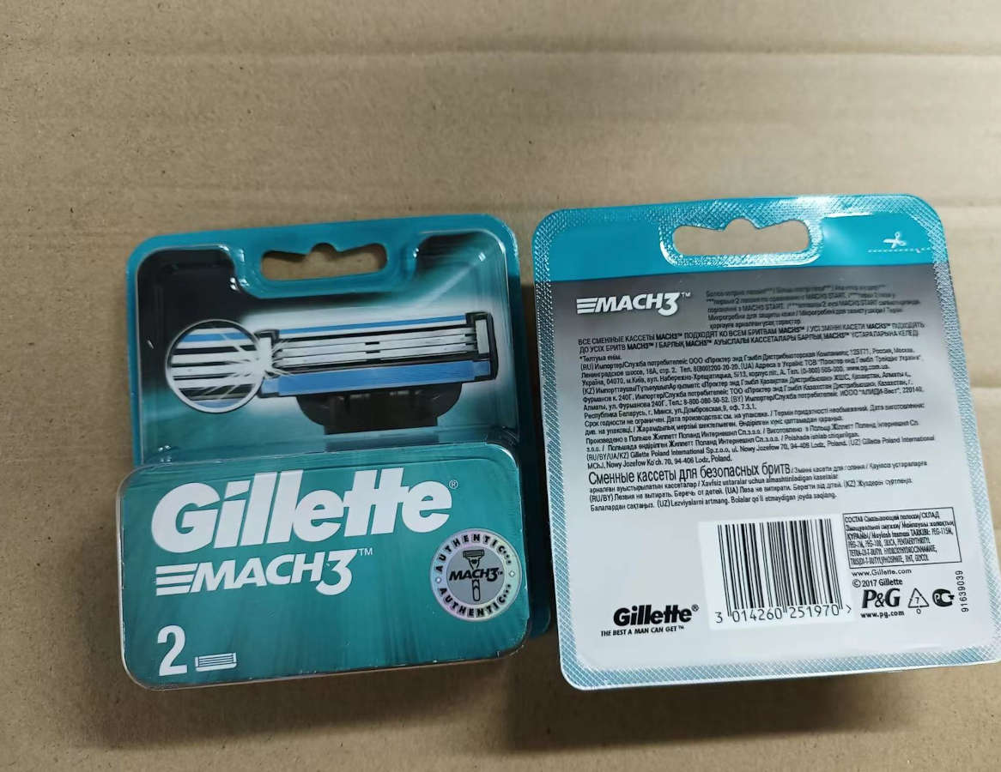 | 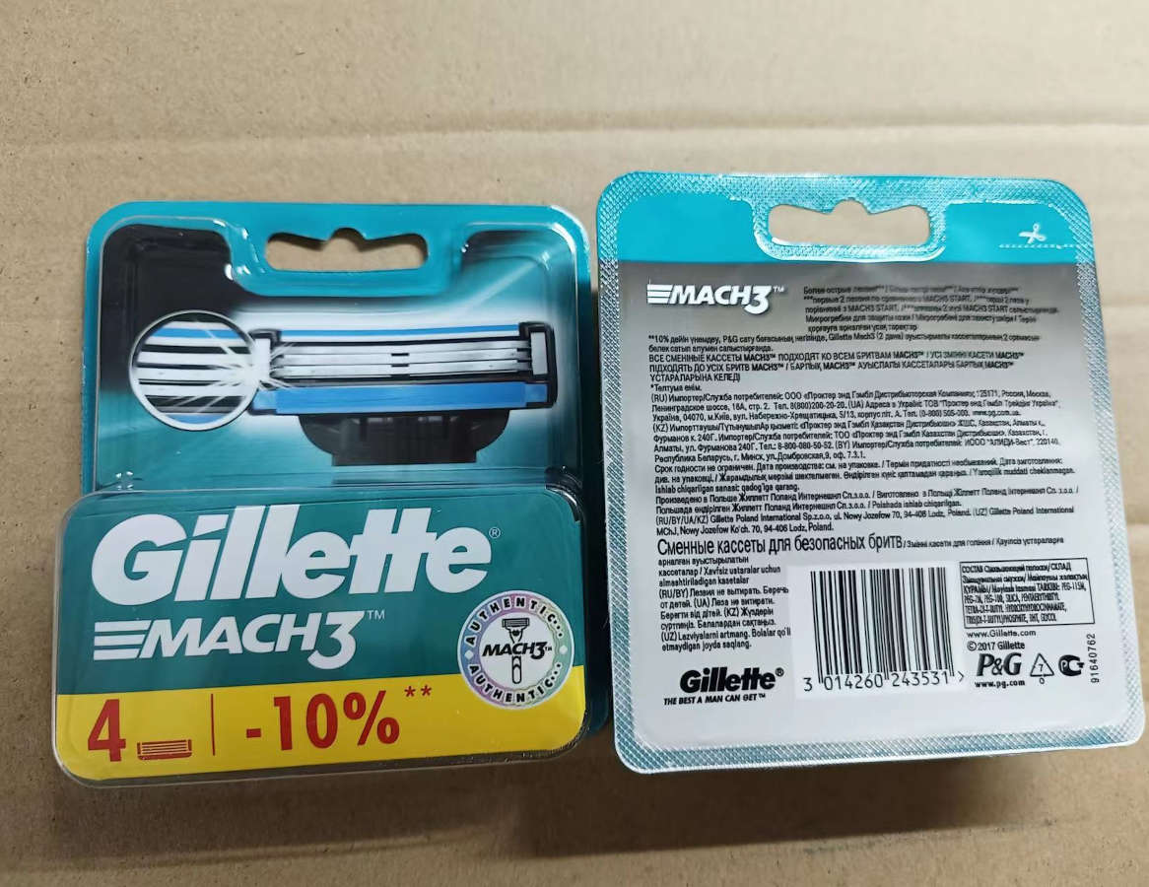 | 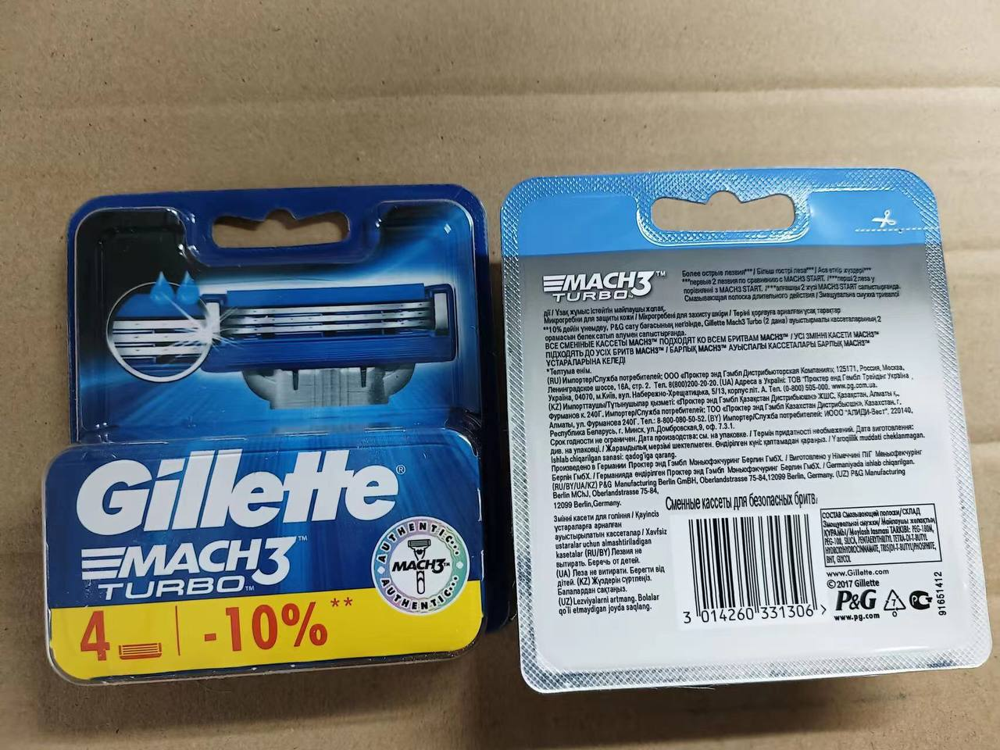 | 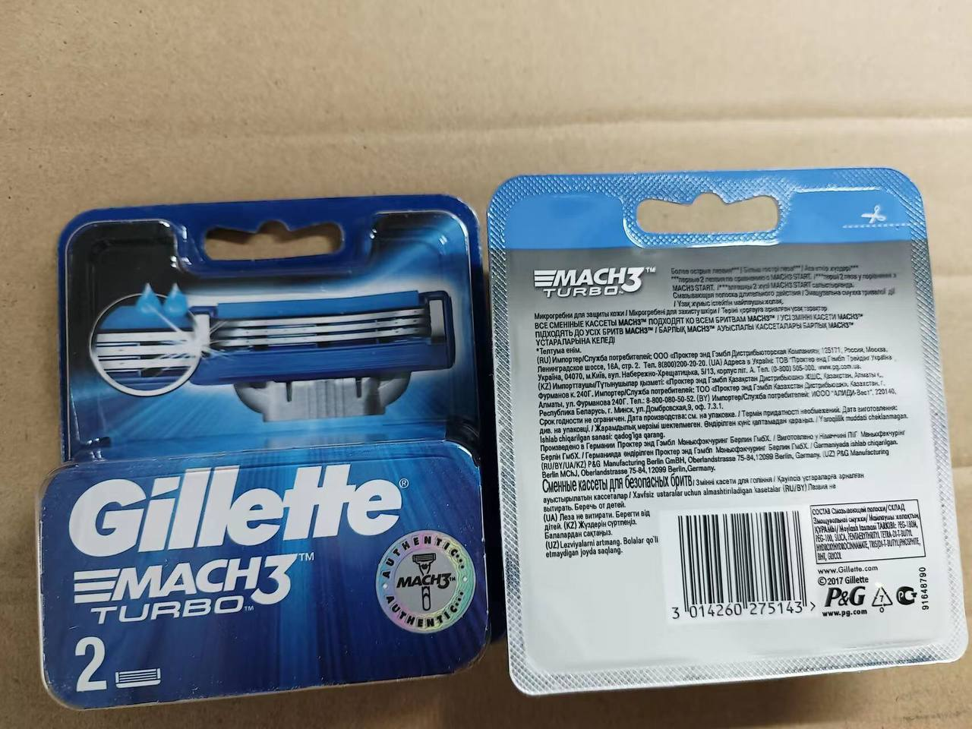
MACH 3 (2 кассеты в уп.) new | 14,5 RMB
MACH 3 (4 кассеты в уп.) new | 23 RMB
MACH 3 (8 кассет в уп.) new | 42 RMB
MACH 3 turbo (2 кассеты в уп.) new | 14,5 RMB
MACH 3 turbo (4 кассеты в уп.) new | 23 RMB
MACH 3 turbo (8 кассет в уп.) new | 42 RMB

FUSION (2 кассеты в уп.) | 16,5 RMB | 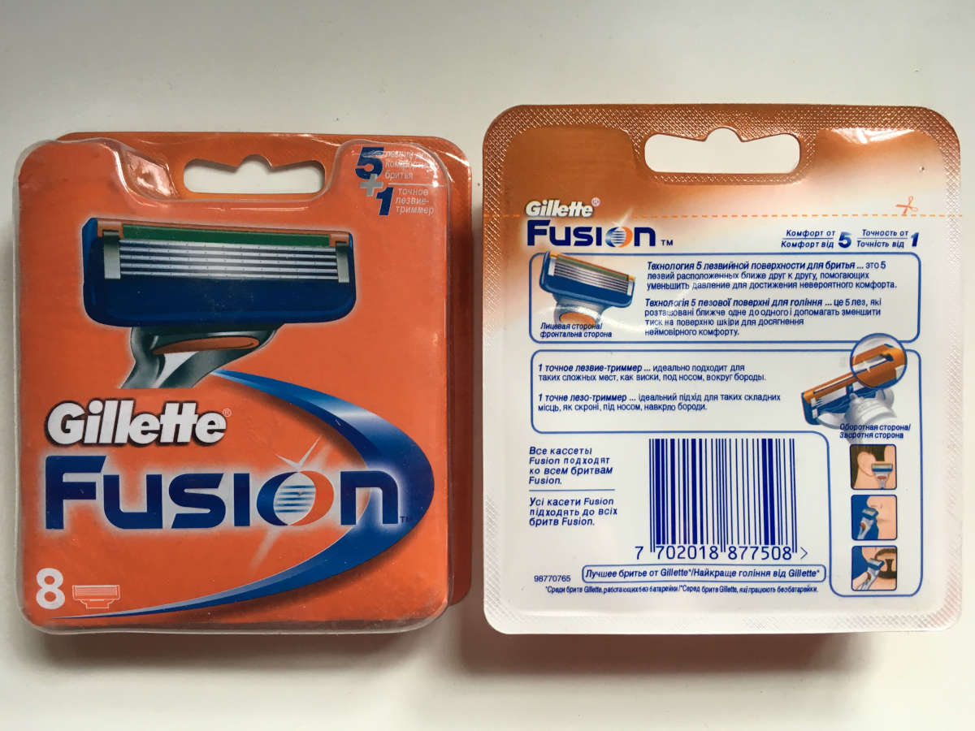
FUSION (4 кассеты в уп.) | 25 RMB
FUSION (8 кассет в уп.) | 48 RMB

FUSION POWER (2 кассеты в уп.) | 16,5 RMB | 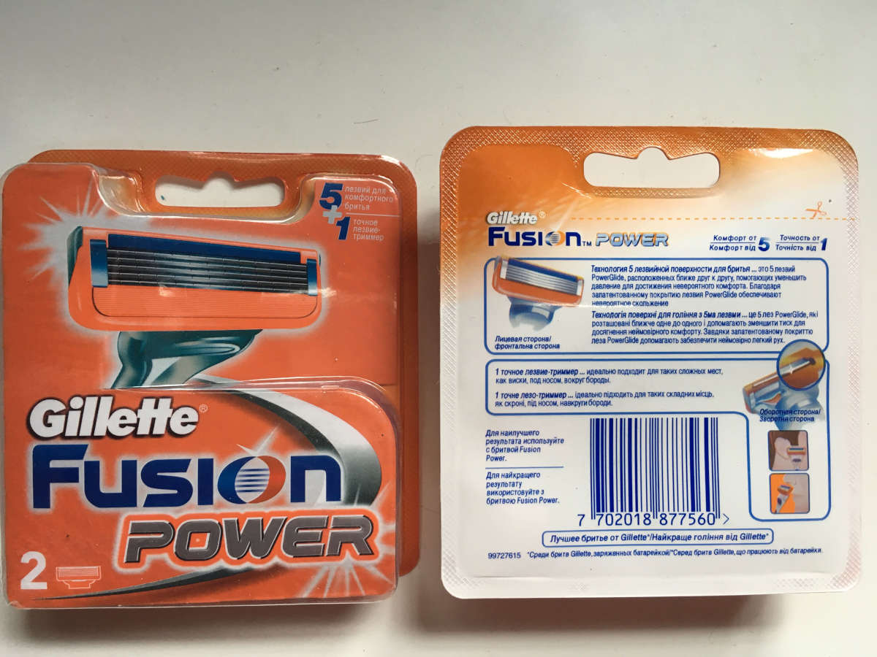 | 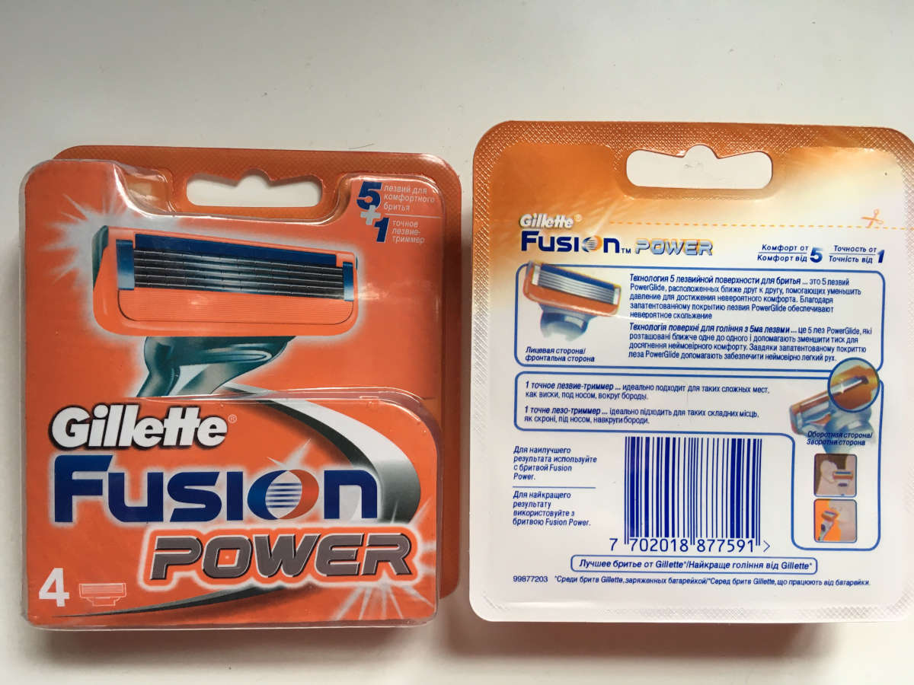 | 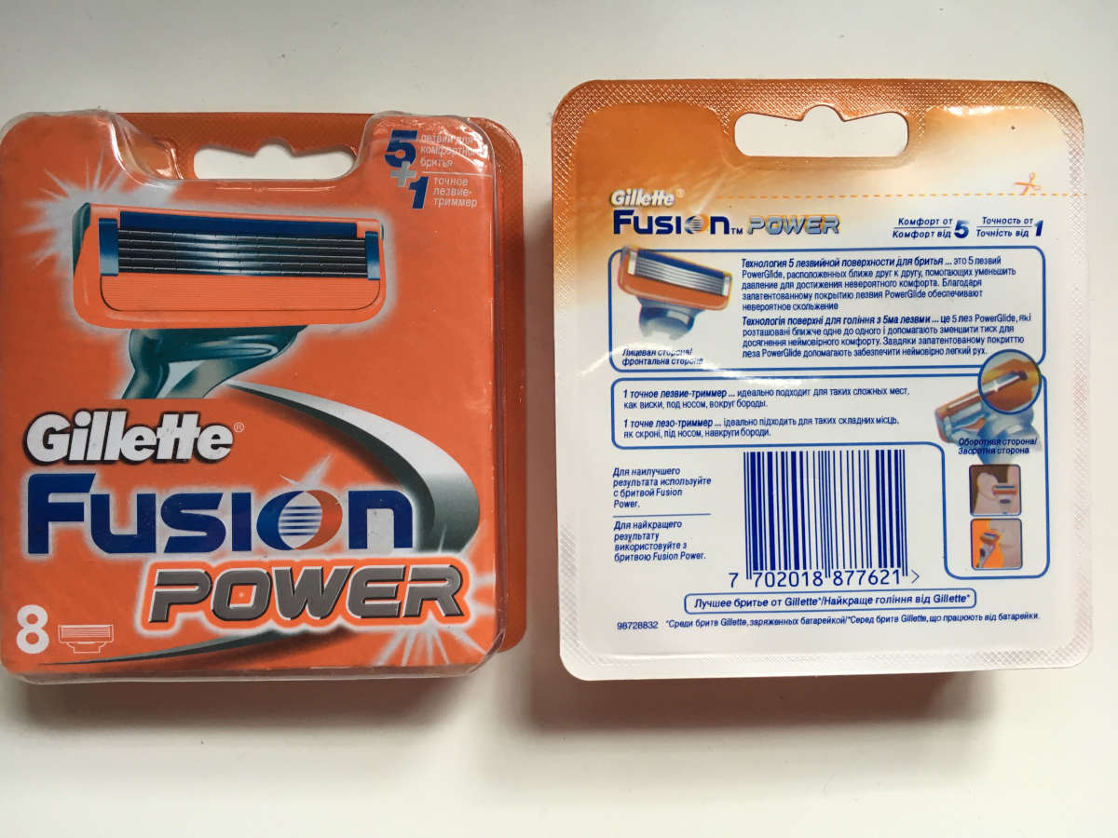
FUSION POWER (4 кассеты в уп.) | 25 RMB
FUSION POWER (8 кассет в уп.) | 48 RMB

FUSION PROGLIDE (2 кассеты в уп.) | 16,5 RMB | 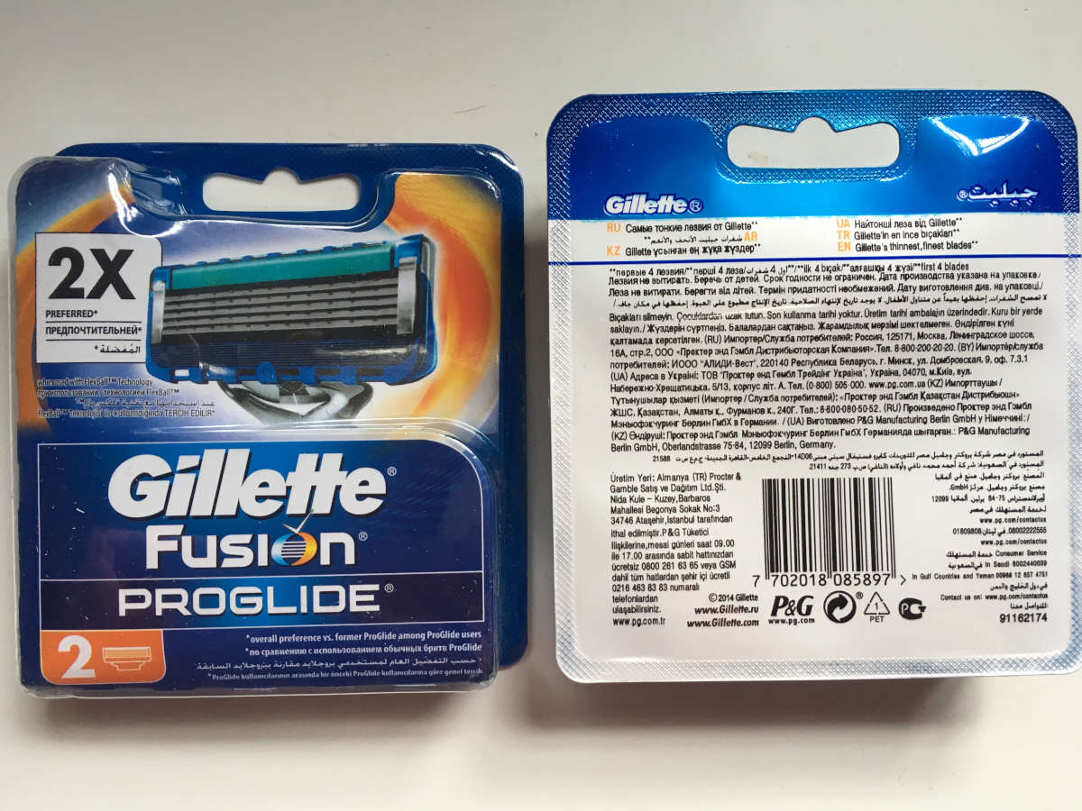 | 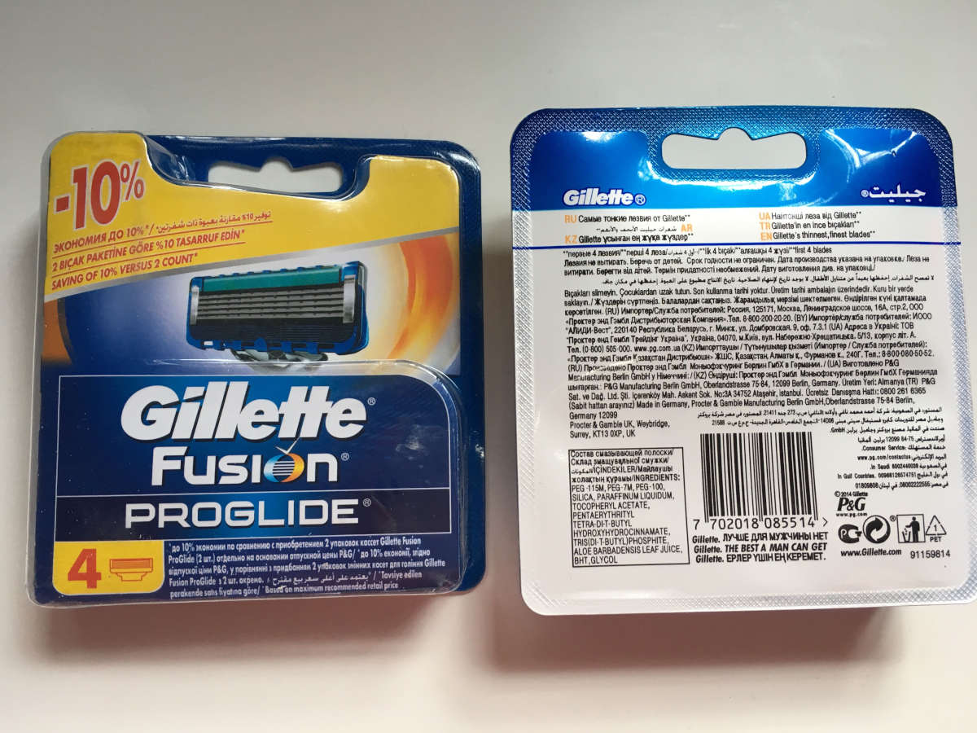 | 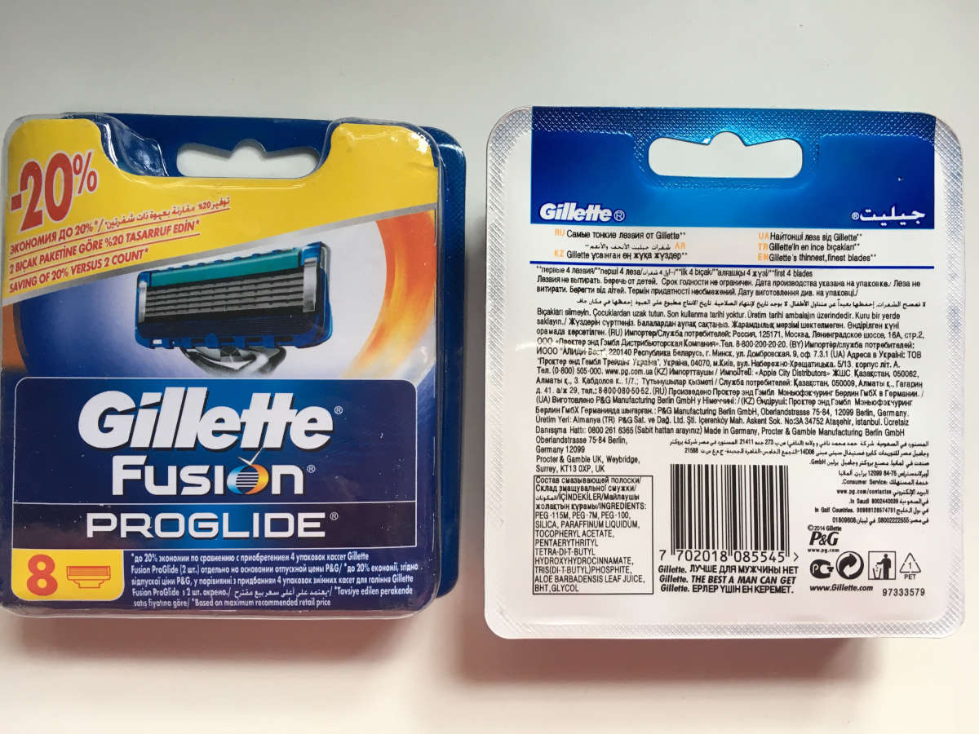
FUSION PROGLIDE (4 кассеты в уп.) | 25 RMB
FUSION PROGLIDE (8 кассет в уп.) | 48 RMB

FUSION PROGLIDE POWER (2 кассет в уп.) | 16,5 RMB | 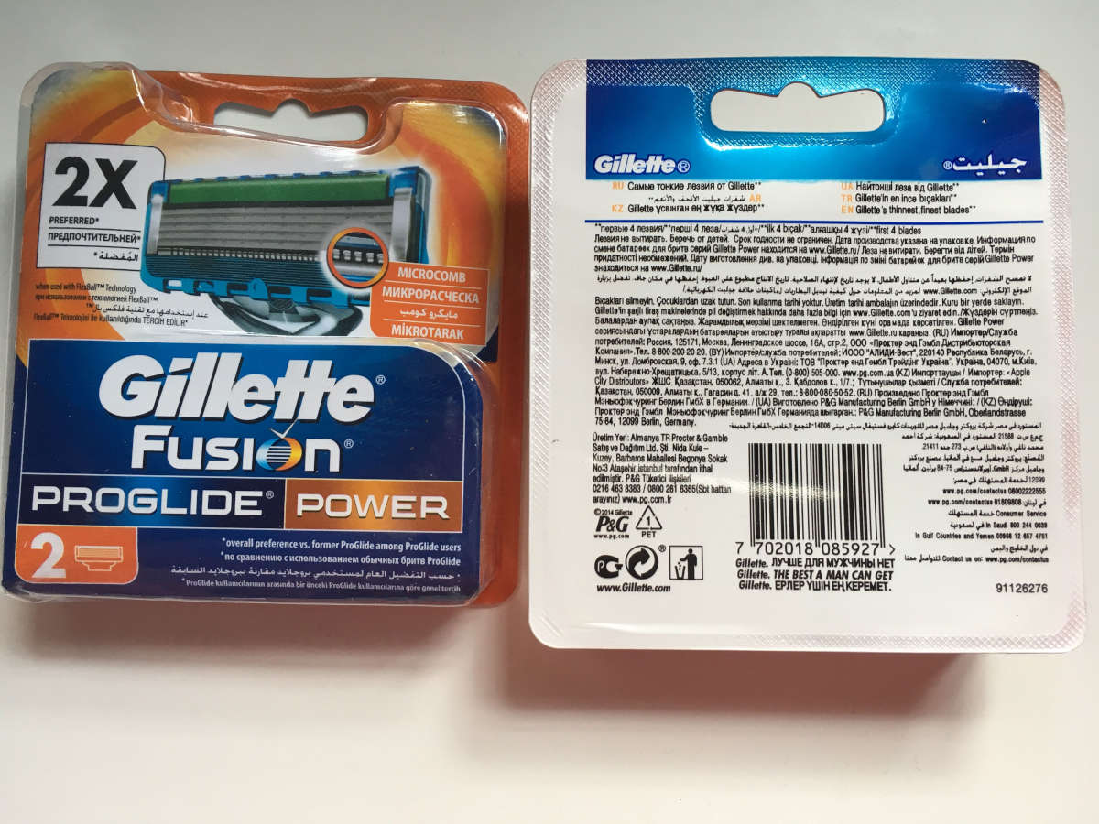 | 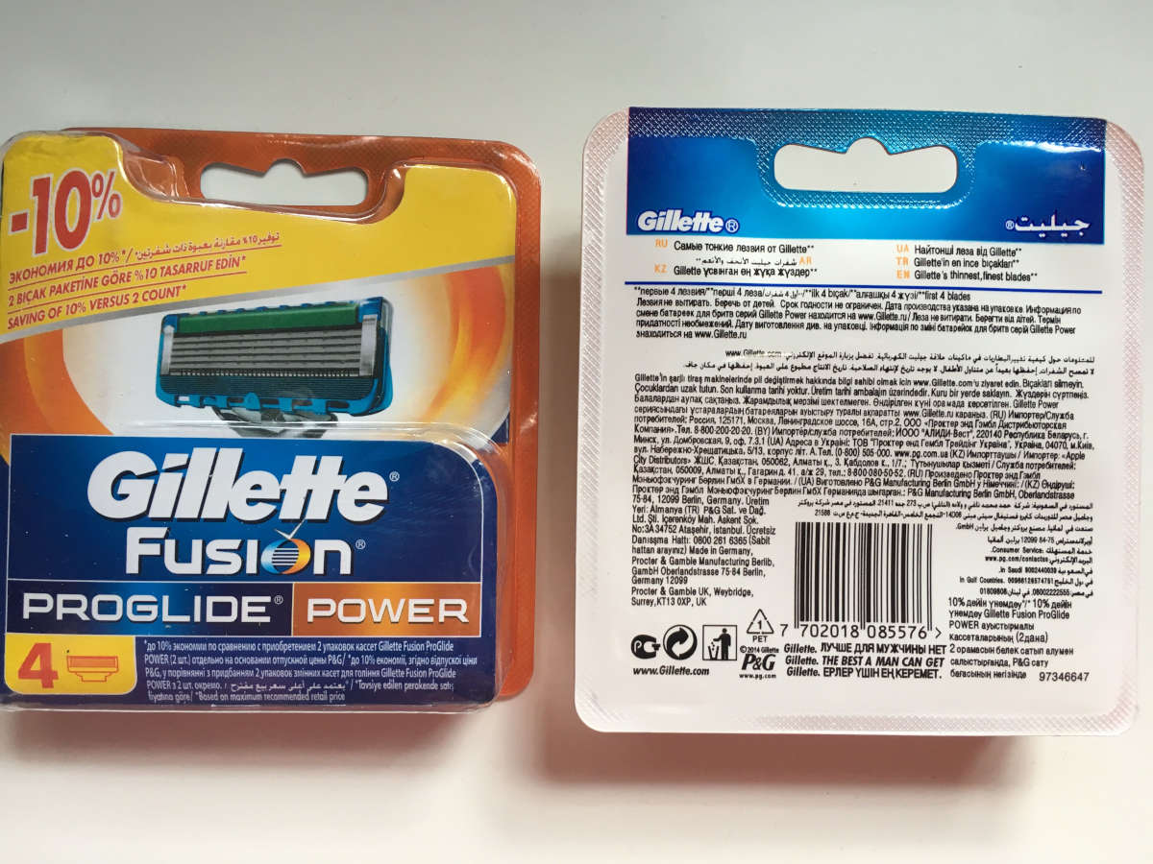
FUSION PROGLIDE POWER (4 кассет в уп.) | 25 RMB
FUSION PROGLIDE POWER (8 кассет в уп.) | 48 RMB

